申込書
◆申込内容の変更・キャンセルは、
「申込書（記入例）」シートを
参考にご入力ください。
※赤字で目立たせてください！
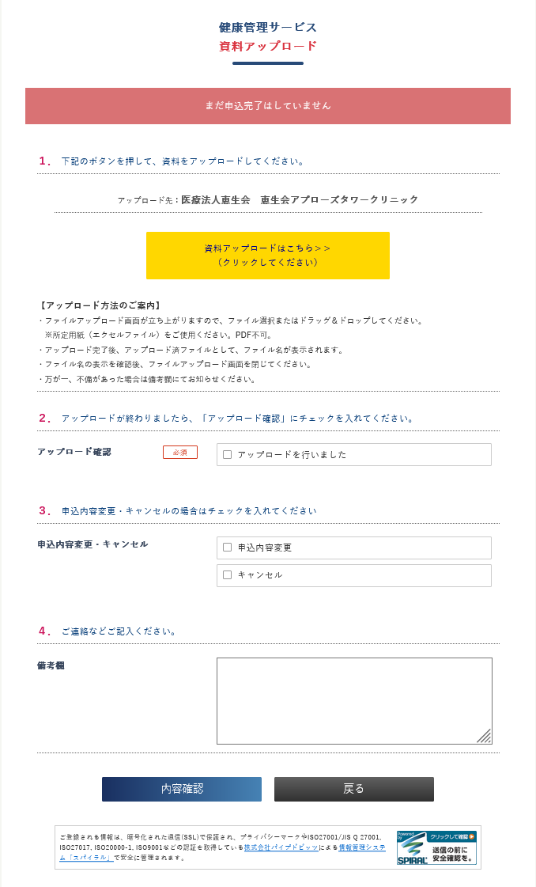
「アップロード申請」ページ
➎
カーソルを合わせると赤くなります
➑
➒
➓
⓫
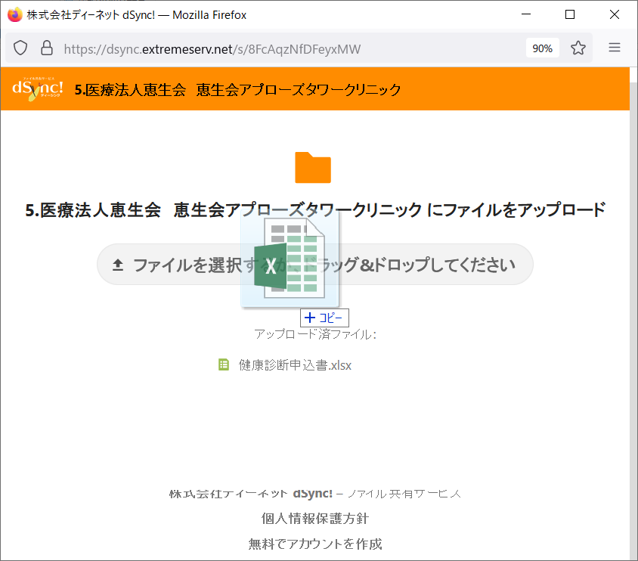
「申込ファイル添付」ページ
➏
❻※ファイル名が表示されたら
アップロード完了です
（表示は小さいです）
➐
★アップロードした
ファイルは削除できません。
★画面が小さいと表示されませんので、拡大してご確認ください。
※青色の項目を入力・選択してください
 | 大阪商工会議所 |  | 2026年度 |  | 健康管理サービス利用申込書 |  |  |  |  | 事務局使用欄
本サービスのホームページまたはリーフレットの「受診申込にあたって」を了承の上、以下のとおり健診サービスを申し込みます。
申請内容 |  | ー選択して下さいー |  | 申込日 |  | 会員／一般・特商 |  | ―選択して下さい―
会社・団体名 |  |  |  |  |  | ― |  |  |  | ←ハイフン２つめ右側の数字のみ入力！(K・KTは不要です)
＜申込手順 ＞ ※申込書のコピーはしないでください
➊ 必要事項を入力
➋（任意の）名前を付けて保存
➌下記ボタンより「利用申込フォーム」を開く
( 外部サイトへアクセスします)
※全画面表示にしてください
➍ 必要事項を入力し、「次へ」をクリック
➎ 「資料アップロードはこちら＞＞」をクリック（黄→赤色）
➏ 申込書（エクセルファイル）を選択 ｏｒ ドラッグ&ドロップ
1.グレーの箇所をクリックしてファイルを選択してアップロード
2.ファイルを乗せてアップロード
※「アップロード済ファイル：」の文字の下に 「ファイル名」が
"小さく"表示されたらアップロード完了です
※画面が縮小されていると表示されませんので拡大して
確認ください
➐ そのまま「×」で閉じる
➑ 「アップロードを行いました」をチェック
（ ❾ 「申込内容の変更、キャンセル」の場合はチェック ）
（ ❿連絡事項があれば、備考欄に入力 ）
※何度かアップロードした場合、その旨を記入ください
⓫ 「内容確認」をクリック
⓬ 内容を確認し、「送信」をクリック（大商へ通知されます）
 |  |  |  |  |  | タントウシャ
所在地 |  |  |  |  |  | 担当者名 |  |  |  | 【参考】 コース一覧↓

e-mail |  |  |  |  |  | TEL 必須
➀保険者番号 |  | 01 |  | ②記号 (被保険者） |  |  | ← 協会けんぽコース以外は 保険証情報は不要
 | ◆2か所以上で受診されるときは、健診機関ごとに、それぞれ、申込書ファイルを作成してください。
利用申込フォーム（アップロード先）
健診機関 |  | ――健診機関を選択して下さい（プルダウン）――

予約について |  |  |  |  | 支払方法
クーポン・共済割引券 |  |  |  |  | 円分を持参します。（受診日当日、受付に提出してください）
通信欄 / 備考
 |  |  |  |  | ※家族(被扶養者）・後期高齢者の方は、協会けんぽコース「対象外」です |  |  | 0 | 1
№ | 氏名 | フリガナ | 性別 | 生年月日(西暦) | 受診コース | オプション/その他 | 予約日 （希望日） |  | ③番号 （被保険者） | オプション/その他/時間（特記事項）
1
2
3
4
5
6
7
8
9
10
11
12
13
「協会けんぽ補助コース」の受診は
「番号・記号」を必ずご記入ください
（マイナポータルでもご確認いただけます）
14
15
16
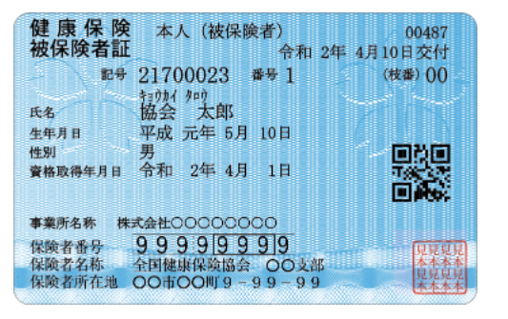
①
①
17
18
②
③
19
20
21
22
23
24
25
26
27
28
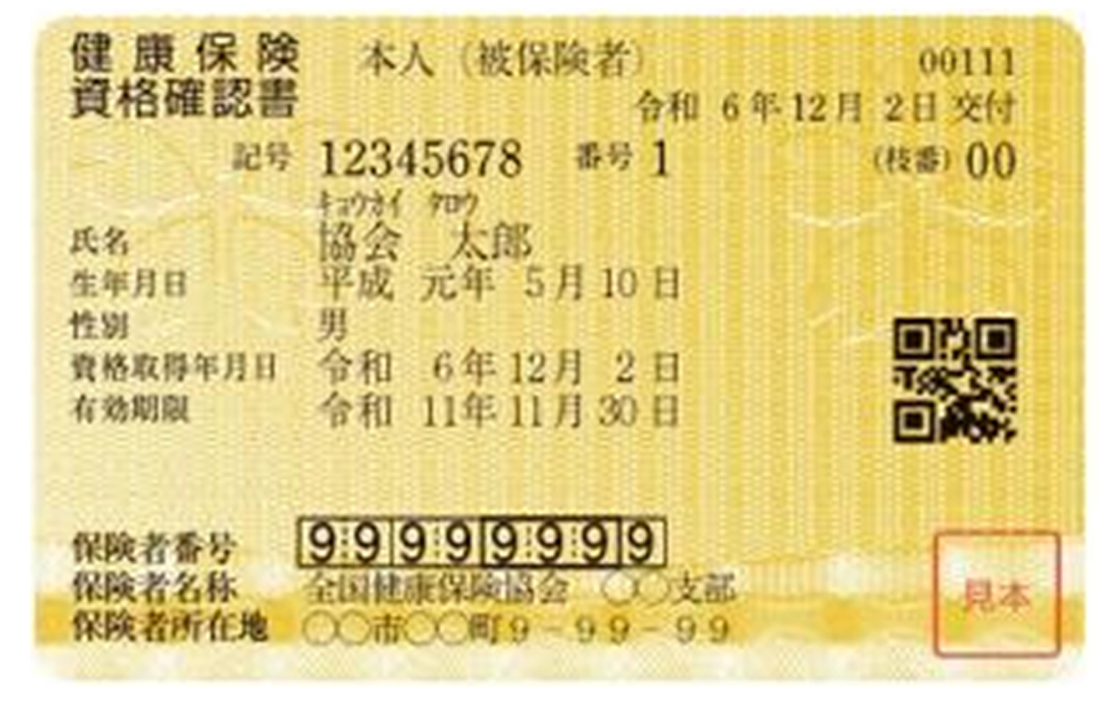
29
30
②
③
31
32
33
34
35
36
37
38
39
40
41
42
43
44
45
46
47
48
49
50
51
52
53
54
55
56
57
58
59
60
61
62
63
64
65
66
67
68
69
70
71
72
73
74
75
76
77
78
79
80
81
82
83
84
85
86
87
88
89
90
91
92
93
94
95
96
97
98
99
100
101
102
103
104
105
106
107
108
109
110
111
112
113
114
115
116
117
118
119
120
121
122
123
124
125
126
127
128
129
130
131
132
133
134
135
136
137
138
139
140
141
142
143
144
145
146
147
148
149
150
151
152
153
154
155
156
157
158
159
160
161
162
163
164
165
166
167
168
169
170
171
172
173
174
175
176
177
178
179
180
181
182
183
184
185
186
187
188
189
190
191
192
193
194
195
196
197
198
199
200
201
202
203
204
205
206
207
208
209
210
211
212
213
214
215
216
217
218
219
220
221
222
223
224
225
226
227
228
229
230
231
232
233
234
235
236
237
238
239
240
241
242
243
244
245
246
247
248
249
250

申込書 (記入例)
①
 | 大阪商工会議所 |  | 2025年度 |  | 健康管理サービス利用申込書 |  |  |  |  |  | 事務局使用欄
本サービスのホームページまたはリーフレットの「受診申込にあたって」を了承の上、以下のとおり健診サービスを申し込みます。
申請内容 |  | 申込内容の変更・キャンセル |  | 申込日 | 2024-02-02 | 会員／一般・特商 |  | 会員（会員番号必須）
会社・団体名 |  | 株式会社大商 |  |  |  | 会員番号（数字8桁未満） |  | 1345678 |  | ←ハイフン２つめ右側の数字のみ入力！(K・KTは不要です)
 |  |  |  |  |  | フリガナ | オオサカ タロウ
所在地 |  | 〒540-0029 |  |  |  | 担当者名 | 大阪 太郎
★ 受診内容の「変更・キャンセル」の申請は、
なるべく当初の申込方法と同一でお願いします。
◎申込書アップロード → 加筆して再アップロード
○申込フォーム → 変更キャンセルフォーム
○ＦＡＸ → 加筆して再ＦＡＸ
 |  | 大阪市中央区本町橋2-8
e-mail |  | kaiin3@osaka.cci.or.jp |  |  |  | TEL (必須） | 06-6944-6274
➀保険者番号 |  | 01999999 |  | ②記号 (被保険者） | 99999999 |  | ← 協会けんぽコース以外は 保険証情報は不要です。
 | ◆2か所以上で受診されるときは、健診機関ごとに、それぞれ、申込書ファイルを作成してください。
<申込内容の変更>
①「申請内容」欄を「申請内容の変更・キャンセル」にする
②変更内容を上書きして赤字へ変換
（当初の申込内容も表記していただくとわかりやすいです）
③本ファイルを上書き保存して、下記フォームからファイルをアップロード
健診機関 |  | ⑱医療法人城見会 アムスニューオータニクリニック |  |  |  |  |  |  |  | 18
 |  | 事前予約制です。必ず健診機関で予約して下さい。 |  |  |  | 支払は 「当日払い」のみです。（振込不可）
予約について |  | 予約済み |  |  | 支払方法 | 当日支払い
クーポン・共済割引券 |  | 大商クーポン | 10,000円分 |  | を持参します。（受診日当日、受付に提出してください）
通信欄 / 備考 |  | 検診車の利用についてご相談したいです
 | キャンセルのときは予約日を「キャンセル」に、変更のときは書き換えて該当箇所を赤字にして下さい。
№ | 氏名 | フリガナ | 性別 | 生年月日(西暦) | 受診コース | オプション/その他 | 予約日（希望日） |  | ③番号 （被保険者） | オプション/その他（特記事項）
1 | 大商 次郎 | ダイショウ ジロウ | 男 | 1999-01-06 | B |  | 2023-09-02 |  | 1
利用申込フォーム（アップロード先）
2 | 浪速 三郎 | ナニワ サブロウ | 男 | 1965-07-18 | C-2 |  | 2023-11-11 |  | 2
3 | 本町 四郎 | ホンマチ シロウ | 男 | 1972-10-19 | D |  | 2023-10-01 |  | 3
4 | 大阪 花子 | オオサカ ハナコ | 女 | 1950-04-04 | B | ←Ｄ | 2023-10-01 |  | 4
5 | 梅田 澪 | ウメダ ミオ | 女 | 1992-06-23 | B |  | 2023-12-24 |  | 5
＜予約キャンセル＞
①「申請内容」欄を「申請内容の変更・キャンセル」にする
②予約日を「キャンセル」に上書きして赤字へ変換
（当初の申込内容も表記していただくとわかりやすいです）
③本ファイルを上書き保存して、下記フォームからファイルをアップロード
6 | 難波 由紀 | ナンバ ユキ | 女 | 1980-05-29 | D |  | キャンセル | ←10/1 | 6
7 | 森ノ宮 さくら | モリノミヤ サクラ | 女 | 1977-12-24 | B-1 |  | 2024-10-04 |  | 7
8 | 南 桃太郎 | ミナミ モモタロウ | 男 | 1966-06-06 | B | 追加 | 2024-10-01 |  | 8
9
10
※＜追加申込＞
どちらかでお申込みください。
◆新しい申込書で申込む
◆以前、申込んだ申込書に追加して申込む
11
12
13
利用申込フォーム（アップロード先）
14
15
16
17
18
19
20
21
22
23
24
25
26
27
28
29
30
31
32
33
34
35
36
37
38
39
40
41
42
43
44
45
46
47
48
49
50
51
52
53
54
55
56
57
58
59
60
61
62
63
64
65
66
67
68
69
70
71
72
73
74
75
76
77
78
79
80
81
82
83
84
85
86
87
88
89
90
91
92
93
94
95
96
97
98
99
100
101
102
103
104
105
106
107
108
109
110
111
112
113
114
115
116
117
118
119
120
121
122
123
124
125
126
127
128
129
130
131
132
133
134
135
136
137
138
139
140 | ひとりめ | ヒトリメ

